Forsikr.byg-invest. overf drift
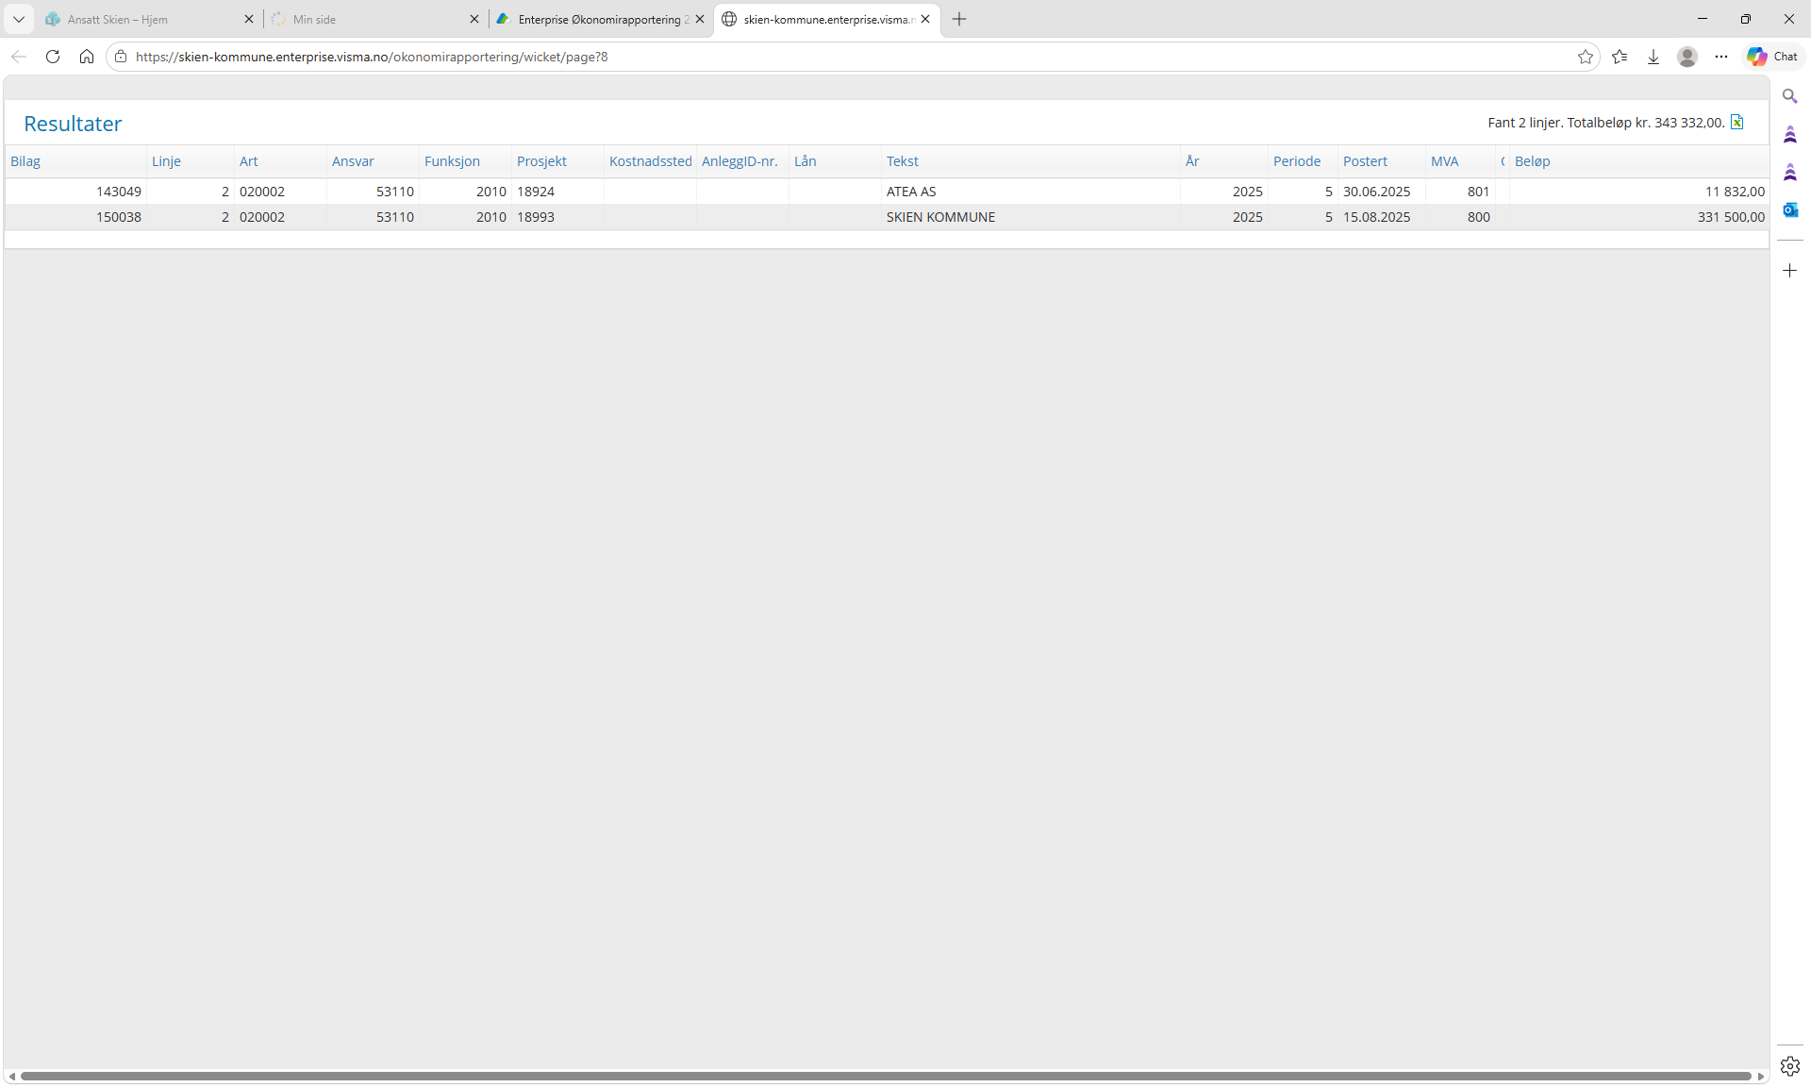
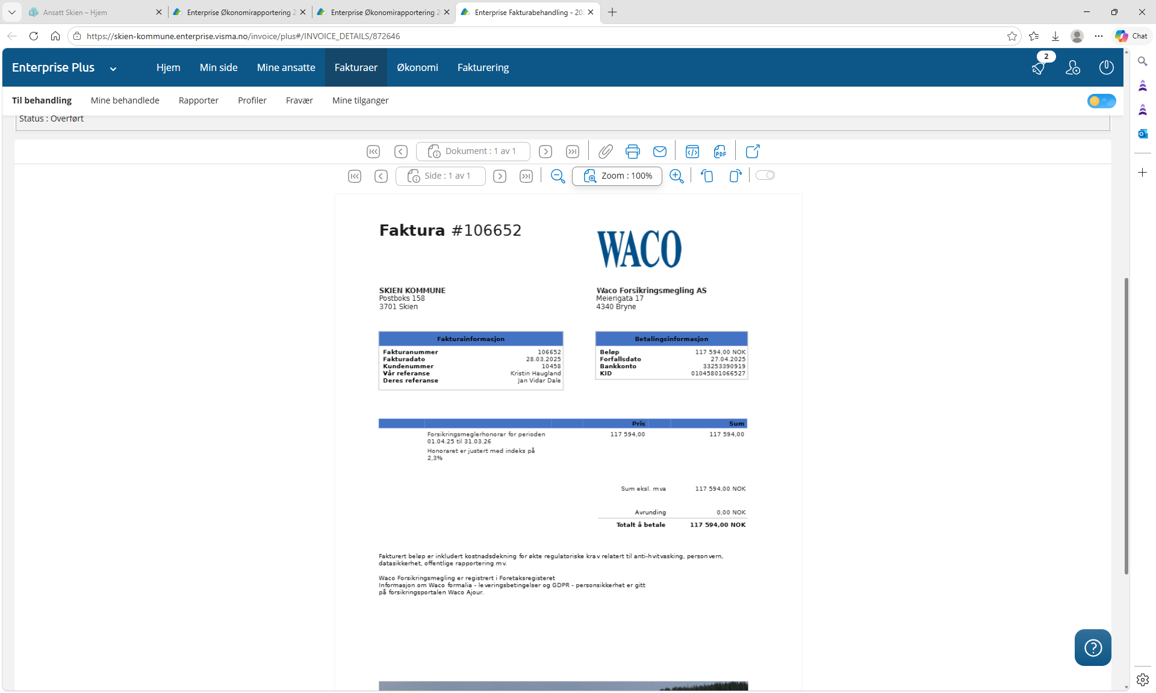
Forsikringspremie på barnehagebygg 2025:

Fra faktura på kontostreng: ansvar74220- F 1210 - art 118501. bilag 100008/ fakturanr 93292700
Sum beløp i bilaget kr 6 977 167 herrav kr 243 911 med direkte tilknytning til barnehagebygg |  |  |  |  | I denne faktura er alle kommunale bygg spesifisert med premie:
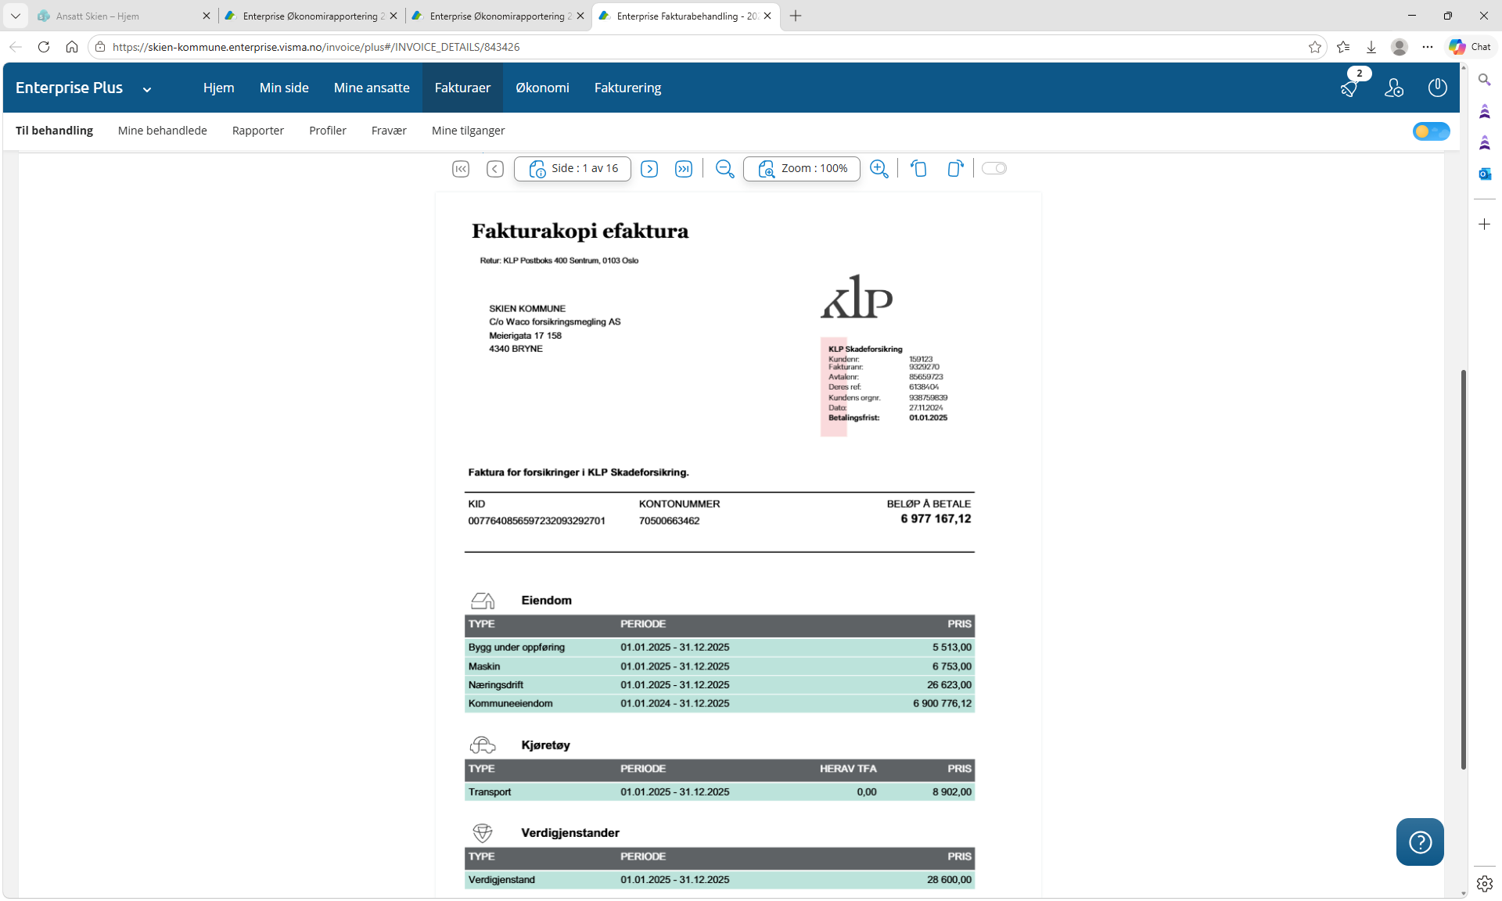
 | Barnehagenavn | premie
1 | Duestien | 25,598
2 | Gulset | 17,341
3 | Venstøp | 14,340
4 | Buerflata | 14,340
 | Buerflata uthus | 164
5 | Kverdammen | 13,450
6 | Gimsøy | 13,450
7 | Kollmyr | 13,161
8 | Falkum | 12,895
9 | Bakken | 12,539
10 | Gråtenmoen | 12,072
11 | klosterskogen | 11,670
12 | Borgestad | 11,093
13 | Lundedalen | 10,606
14 | Granåsen | 9,427
15 | Tiedemannsjordet | 8,826
16 | Ballestad | 6,669
17 | Tufte | 5,246
18 | Åfoss | 3,468 | fuglespretten
19 | Maribakkane | 19,098
20 | Triangelen | 8,458 | andel honorar. | Sum til satsberegning, fane "4. Selvkost og satser"
 |  | 243,911 | 2,081 | 245,992

Honorar fra WaCo (megler)
kontostreng: ansvar74220- F 1210 - art 118501. bilag 125917/fakturanr 106652
Beløp kr 117 594

Forsikringspremier, spørring fra regnskap:
Kommunens samlede forsikringspremie som WaCo megler:
Spørring art 118501- 11805 alle funksjoner og ansvar kr 13 898 192,55 inklusiv honorar kr 117 594

Faktura som feilaktig har blitt postert i investeringsregnskapet 2025 og legges inn i satsgrunnlaget for 2027
Beløpet på kr 343 332 legges i grunnlaget sammen med 245 992 (over)

